Informação
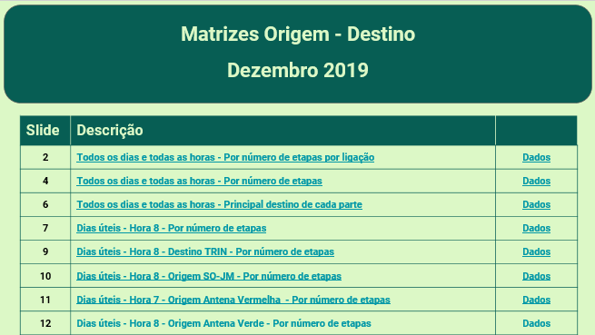
Mais informação em
http://www.metrodoporto.pt/uploads/writer_file/document/58/20130116114152669228.pdf

Os dados mensais referentes aos dias úteis de cada mês estão disponíveis para os meses desde Novembro de 2016 em
http://util-171115.appspot.com/

Matrizes Origem-Destino agrupadas:

